Introducción
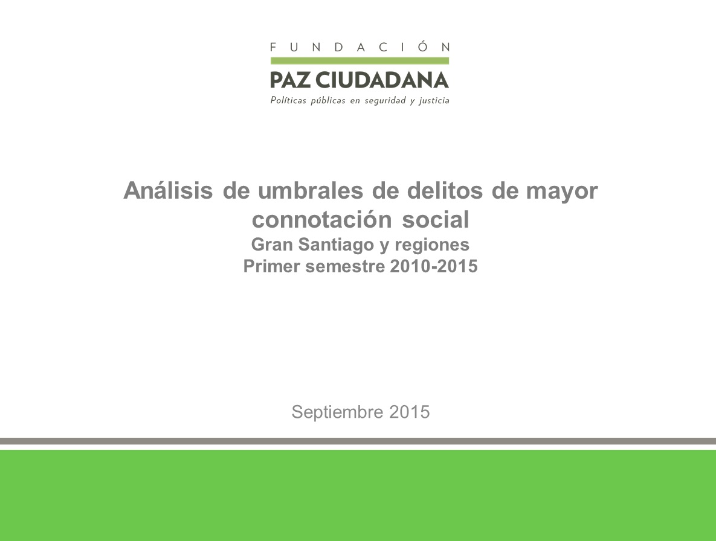

Análisis de umbrales de delitos de mayor connotación social. Gran Santiago y regiones. Primer semestre 2010-2015. Presenta un análisis de los umbrales por delitos de mayor connotación social, correspondientes al Gran Santiago y capitales regionales, durante el primer semestre de los años 2010 a 2015. La información se genera a partir de estadísticas policiales que publica la Subsecretaría de Prevención del Delito del Ministerio del Interior y Seguridad Pública, en su página web. En el Gran Santiago, en 16 comunas aumenta significativamente el robo con violencia o intimidación, en 4 el robo por sorpresa, en 4 en robo en lugar habitado, en 15 comunas el robo en lugar no habitado, en 5 el robo de vehículos y en 9 el robo a accesorios de vehículos. Al desagregar por región, aumentan significativamente el robo con violencia o intimidación, el robo en lugar no habitado, el robo de accesorios de vehículos y el homicidio. Desde el año 2015, el análisis de umbral de los delitos es realizado cada trimestre y semestre por Fundación Paz Ciudadana.

U PAIS
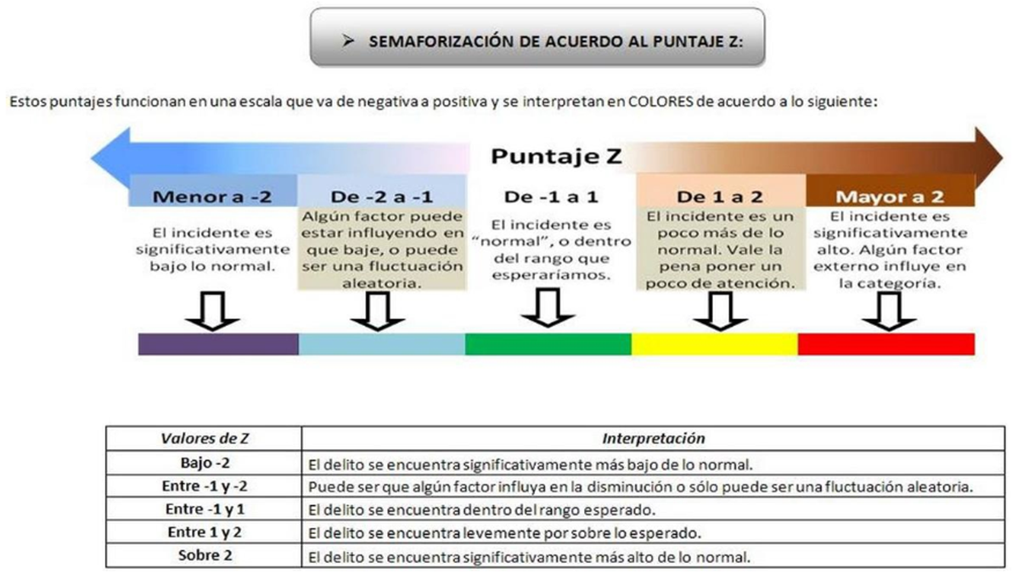
 | Casos Policiales
UNIDAD TERRITORIAL | Acumulado a junio 2010 | Acumulado a junio 2011 | Acumulado a junio 2012 | Acumulado a junio 2013 | Acumulado a junio 2014 | Acumulado a junio 2015 | Int. Norm. | Z* | Variación 2015/2014 | Media Móvil | Desviacion Ponderada | C.V | Cambio | Población | Acumulado a junio 2010 | Acumulado a junio 2011 | Acumulado a junio 2012 | Acumulado a junio 2013 | Acumulado a junio 2014 | Acumulado a junio 2015 | Dif Acum 2015 / 2014
DMCS | 1,687.1 | 1,834.1 | 1,711.1 | 1,676.6 | 1,689.8 | 1,653.1 | 1659-1760 | -1.12 | -2.2% | 1710 | 50.2 | 0.03 | -3.3% | 17,807,371 | 287,704 | 315,639 | 297,110 | 293,707 | 298,637 | 294,698 | -3,939
Robo violencia o Intimidación | 147.9 | 165.7 | 152.5 | 160.3 | 175.8 | 181.8 | 154-173 | 1.86 | 3.4% | 164 | 9.7 | 0.06 | 11.0% | 17,807,371 | 25,224 | 28,512 | 26,484 | 28,088 | 31,060 | 32,409 | 1,349
Robo por sorpresa | 81.0 | 90.1 | 77.2 | 91.4 | 113.5 | 108.1 | 81-109 | 0.93 | -4.8% | 95 | 14.1 | 0.15 | 13.7% | 17,807,371 | 13,811 | 15,500 | 13,401 | 16,003 | 20,060 | 19,265 | -795
Robo lugar habitado | 196.4 | 205.1 | 207.4 | 202.7 | 197.8 | 193.8 | 198-206 | -2.09 | -2.0% | 202 | 3.9 | 0.02 | -4.0% | 17,807,371 | 33,494 | 35,294 | 36,019 | 35,518 | 34,954 | 34,540 | -414
Robo lugar no habitado | 127.6 | 131.0 | 130.5 | 130.6 | 137.0 | 140.2 | 129-136 | 2.37 | 2.3% | 133 | 3.2 | 0.02 | 5.7% | 17,807,371 | 21,768 | 22,542 | 22,664 | 22,878 | 24,206 | 24,987 | 781
Robo de vehículo | 88.2 | 97.9 | 93.6 | 90.1 | 91.9 | 90.3 | 90-95 | -0.79 | -1.8% | 92 | 2.6 | 0.03 | -2.2% | 17,807,371 | 15,048 | 16,844 | 16,257 | 15,792 | 16,246 | 16,093 | -153
Robo de accesorio vehículo | 158.5 | 175.0 | 161.0 | 176.4 | 171.4 | 178.2 | 164-177 | 1.26 | 4.0% | 170 | 6.3 | 0.04 | 4.7% | 17,807,371 | 27,029 | 30,110 | 27,952 | 30,909 | 30,286 | 31,770 | 1,484
Hurtos | 516.0 | 583.6 | 552.0 | 524.8 | 529.0 | 507.0 | 518-559 | -1.55 | -4.2% | 539 | 20.5 | 0.04 | -5.9% | 17,807,371 | 87,989 | 100,443 | 95,844 | 91,936 | 93,485 | 90,377 | -3,108
Lesiones | 336.5 | 352.8 | 311.1 | 274.5 | 246.6 | 226.6 | 249-325 | -1.59 | -8.1% | 287 | 38.0 | 0.13 | -21.1% | 17,807,371 | 57,377 | 60,723 | 54,024 | 48,084 | 43,587 | 40,398 | -3,189

